상품제안서
바쏘 세이 스텐 이중구조텀블러 450ml | 상품코드: S42335

 |  |  |  |  |  |  | 02-713-8555 | www.synergygift.co.kr
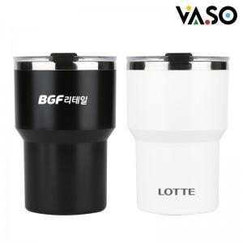

【상세/제작정보】

【인쇄/포장옵션】 | 실크, 레이저 / 포장지포장

【공급단가】 | 수량 | 100~ | 300~ | 1,000~ | 3,000~ | 10,000~
*VAT별도 | 블랙 | 4,030원 | 3,840원 | 3,650원 | 3,590원 | 3,470원
 | 화이트 | 4,030원 | 3,840원 | 3,650원 | 3,590원 | 3,470원

【상품 URL】 | https://www.synergygift.co.kr:443/src/goods_detail.php?gdno=42335

